F8商店
生产指示单

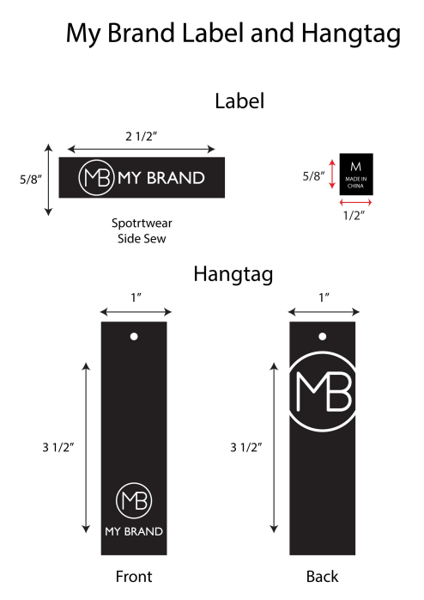
1.订单概况 | 客户 : ME JANE | 款号：85535 |  |  |  | 总数： | 1920件
数量单

STYLE# 85535 ORDER# 31055-F8 PO# 24025845 |  | STYLE# | S | M | L | XL | 总数
中文 | 英文 | 配比 | 1 | 2 | 2 | 1
深黄色 | MUSTARD | 127527F8 | 80 | 160 | 160 | 80 | 480
火红色 | FIERY RED |  | 80 | 160 | 160 | 80 | 480
玫粉色 | PEONY PINK |  | 80 | 160 | 160 | 80 | 480
白色 | WHITE |  | 80 | 160 | 160 | 80 | 480
 |  |  |  |  | 合计 |  | 1920

